결과지인쇄
아래 결과지 형식(A) 을 [인쇄=>개인별결과지] 에서 인쇄하였을 경우 결과지 프린트(B) 화살표 위치(호르몬검사 아래칸에 위치)에 놓이도록 작업필요

A
 | 골대사검사
 |  | 2014년 | 참고기준 | 임상적의의
 | Osteocalcin |  | 남 14-46 (18~29세 24-70) | 감소시 골다공증
 |  |  | 여 11-46

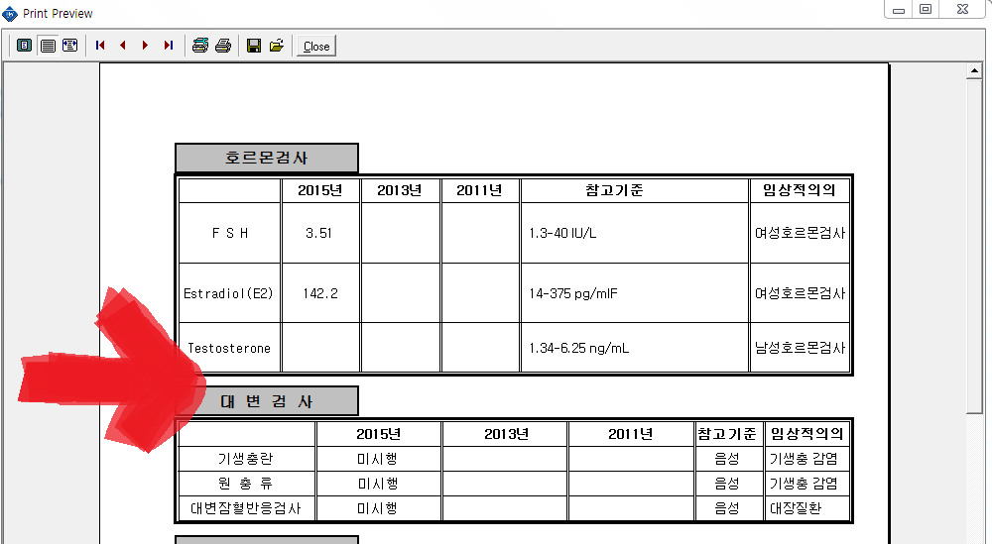
B

